상품제안서
알로 고속 맥세이프 코발트 보조배터리10000mAh | 상품코드: S41981

 |  |  |  |  |  |  | 02-713-8555 | www.synergygift.co.kr
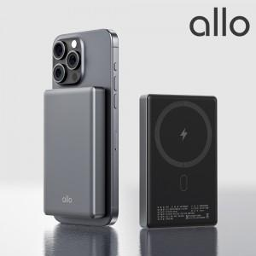

【상세/제작정보】

【인쇄/포장옵션】 | 레이저, 풀칼라 / 포장불가능

【공급단가】 | 수량 | 20~ | 50~ | 100~ | 300~ | 500~
*VAT별도 | 단가 | 35,800원 | 33,530원 | 32,690원 | 31,560원 | 31,000원

【상품 URL】 | https://www.synergygift.co.kr:443/src/goods_detail.php?gdno=41981

